Report
Project name |  | Медицинские карточки |  |  |  |  | fvgvg
version |  | 1.0 |  |  |  |  | 15
GENERAL
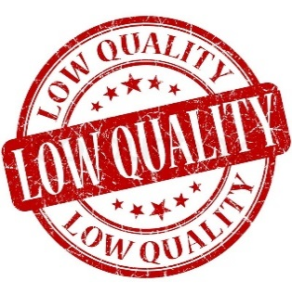 |  |  |  |  | Smoke Test | Unacceptable
 |  |  |  |  | Test Cases | Low
Продукт содержит некотрые количество ошибок,
которые необходимо исправить. На некоторых страницах приложения кривой интерфейс и неверный вывод данных. В приложении присутствуюет несколько ошибок, которые просто не позволяют корректно пользоваться приложением.
 |  |  |  |  | Defect Report | Low

 |  |  |  |  | New Defects | 5
 |  |  |  |  | Test Documentation | Test Cases

DETAILED

Распределение дефектов по типу
Распределение дефектов по степени критичности
 |  |  |  |  | Top 5 most important issues |  |  | Распределение дефектов по степени кричности
 |  |  |  |  | ID | Severity |  | Critical | 0
 |  |  |  |  | 3 2 1 5 4 | Average Average Average Minor Minor |  | Average | 3
 |  |  |  |  |  |  |  | Major | 0
 |  |  |  |  | Testing environment |  |  | Minor | 2
 |  |  |  |  | URL: https://erud.bsuir.by/medical-cards/ Browsers: Mozila Firefox 99.0.1 |  |  | Gui | 1
 |  |  |  |  |  |  |  | Functional | 5
 | QUALITY BY TEST TYPESQUALITY BY TEST TYPES |  |  |  | Recommendations
 | Module |  | Quality | Comments | Для корректной работы представленного приложения необходимо реализовать "Авторизацию пользователя", исправить "Критические ошибки" связанные с оформление заказа, с возможностью просмотра истории заказов, а так же с работой рассчета компенсации. Необхожимо исправить грамматические ошибки в названиях блюд. Только при исправлении вышеперечисленных ошибок можно достигнуть соответствия требованиям и корректной работе.
 | Аккаунт клиента |  | Low | В данном модуле много дефектов, которые мешают пользователю совершить необходимы действия: от поиска до подачи заявки. |  |  |  | Администратор |  | 2
 | Аккаунт админа |  | Low | В этом модуле наблюдается несколько дефектов, таких как неправильный вывод таблиц или неверная регистрация новых врачей. |  |  |  | Пользователь |  | 4
Распределение дефектов по модулям
 | Аккаунт врача |  | Hight | В данном модуле ошибок не выявлено. |  |  |  | Врач

 | QA team
 | Company: БГУИР QA Manager: Кабариха В.А. QA Engineers: Гатилло А.В.

